FORMA DE SOLICITUD DE MATERIAL
 |  |  |  |  |  | Fecha: | 8-Aug-16
Elimina la información del ejemplo y agrega los datos que correspondan a tu petición de material.
Imprime la hoja y llévala a firma de tu profesor de materia, posteriormente la firma de un asesor del laboratorio (Alejandro/Arturo/Edson) o la firma del director del CIMA.
Solicitud de Material del CIMA
Toda solicitud de material deberá realizarse estrictamente a través del presente formato, completando la información de cada campo y firmada por el profesor o asesor del proyecto para su posterior autorización por el director del CIMA o los asesores de planta. Los materiales son exclusivamente para aplicación académica en materias. Los proyectos CAD deben traer su propio material (la empresa que se está atendiendo debe proporcionarlo).
El material disponible es únicamente: Aluminio, cobre electrolítico para la máquina de electroerosión y polipropileno. Material no disponible: Tornillería (tuercas, arandelas), remaches, clavos, pegamento, lijas, estopa, brocas, cortadores etc.
Nombre de la persona solicitante (alumno/profesor): |  |  |  |  | Materia:
John McCaw |  |  |  |  | Investigacion
Nombre del profesor de la materia: |  | Nombre de los alumnos involucrados en el proyecto. |  |  |  | Carrera | Matrícula
Enrique Cuan |  | 1.- | John McCaw |  |  | IPO | A01678211
 |  | 2.-
Nombre del Proyecto: |  | 3.-
3D Auxetics |  | 4.-
 |  | 5.-
Nombre del equipo de alumnos: |  | 6.-
N/A |  | 7.-
 |  | 8.-

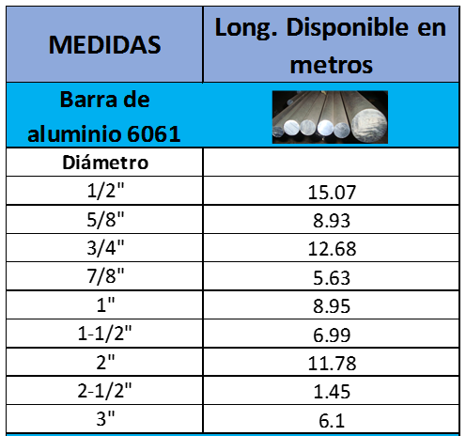
Lista de material típicamente disponible en el laboratorio. (verificar con el asesor de planta si realmente está disponible en el almacén)
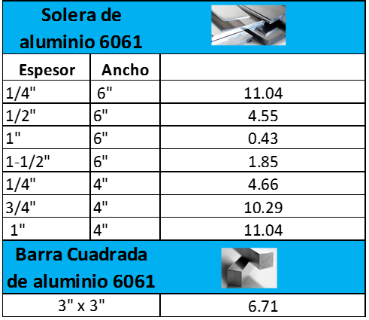

Dibujo del proyecto elaborado en computadora
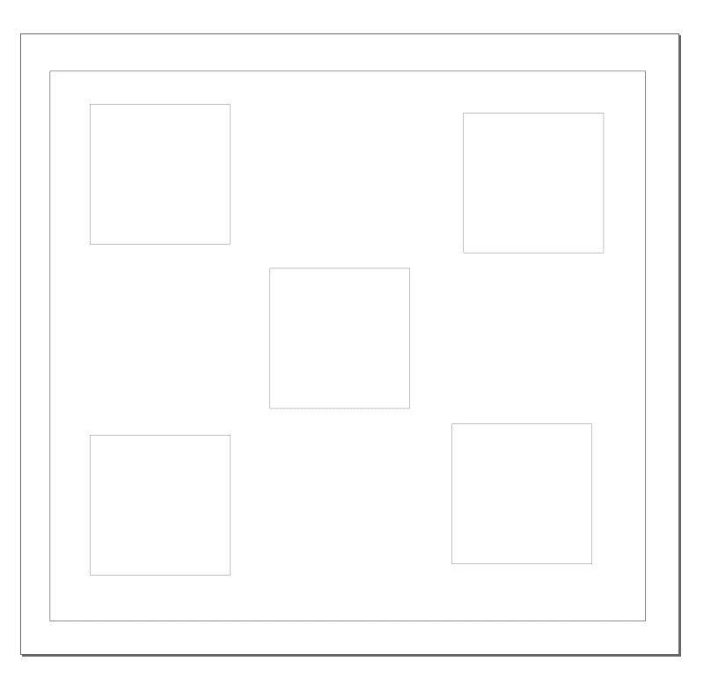

Densidad del aluminio:
2.7 gr/cm3
Densidad del aluminio:
44.245 gr/plg3
SOLICITUD DE MATERIAL

CANT | DESCRIPCIÓN |  |  | ESPESOR o DIÁMETRO (plg) | LARGO Ó LARGO X ANCHO (plg) | VOLUMEN plg cúbicas | COSTO TOTAL 1000 gramos de aluminio = $95.31 pesos neto
1 | acrilica |  |  | 0.25 | 11x11 | 30.25 | $127.56

 |  |  |  |  |  |  | $127.56
Firma del profesor de la materia:
Firma del Dir. CIMA o del asesor de planta (Alex/Edson/Arturo):
Nombre y firma de quien entrega el material:

